赤外線カウンター
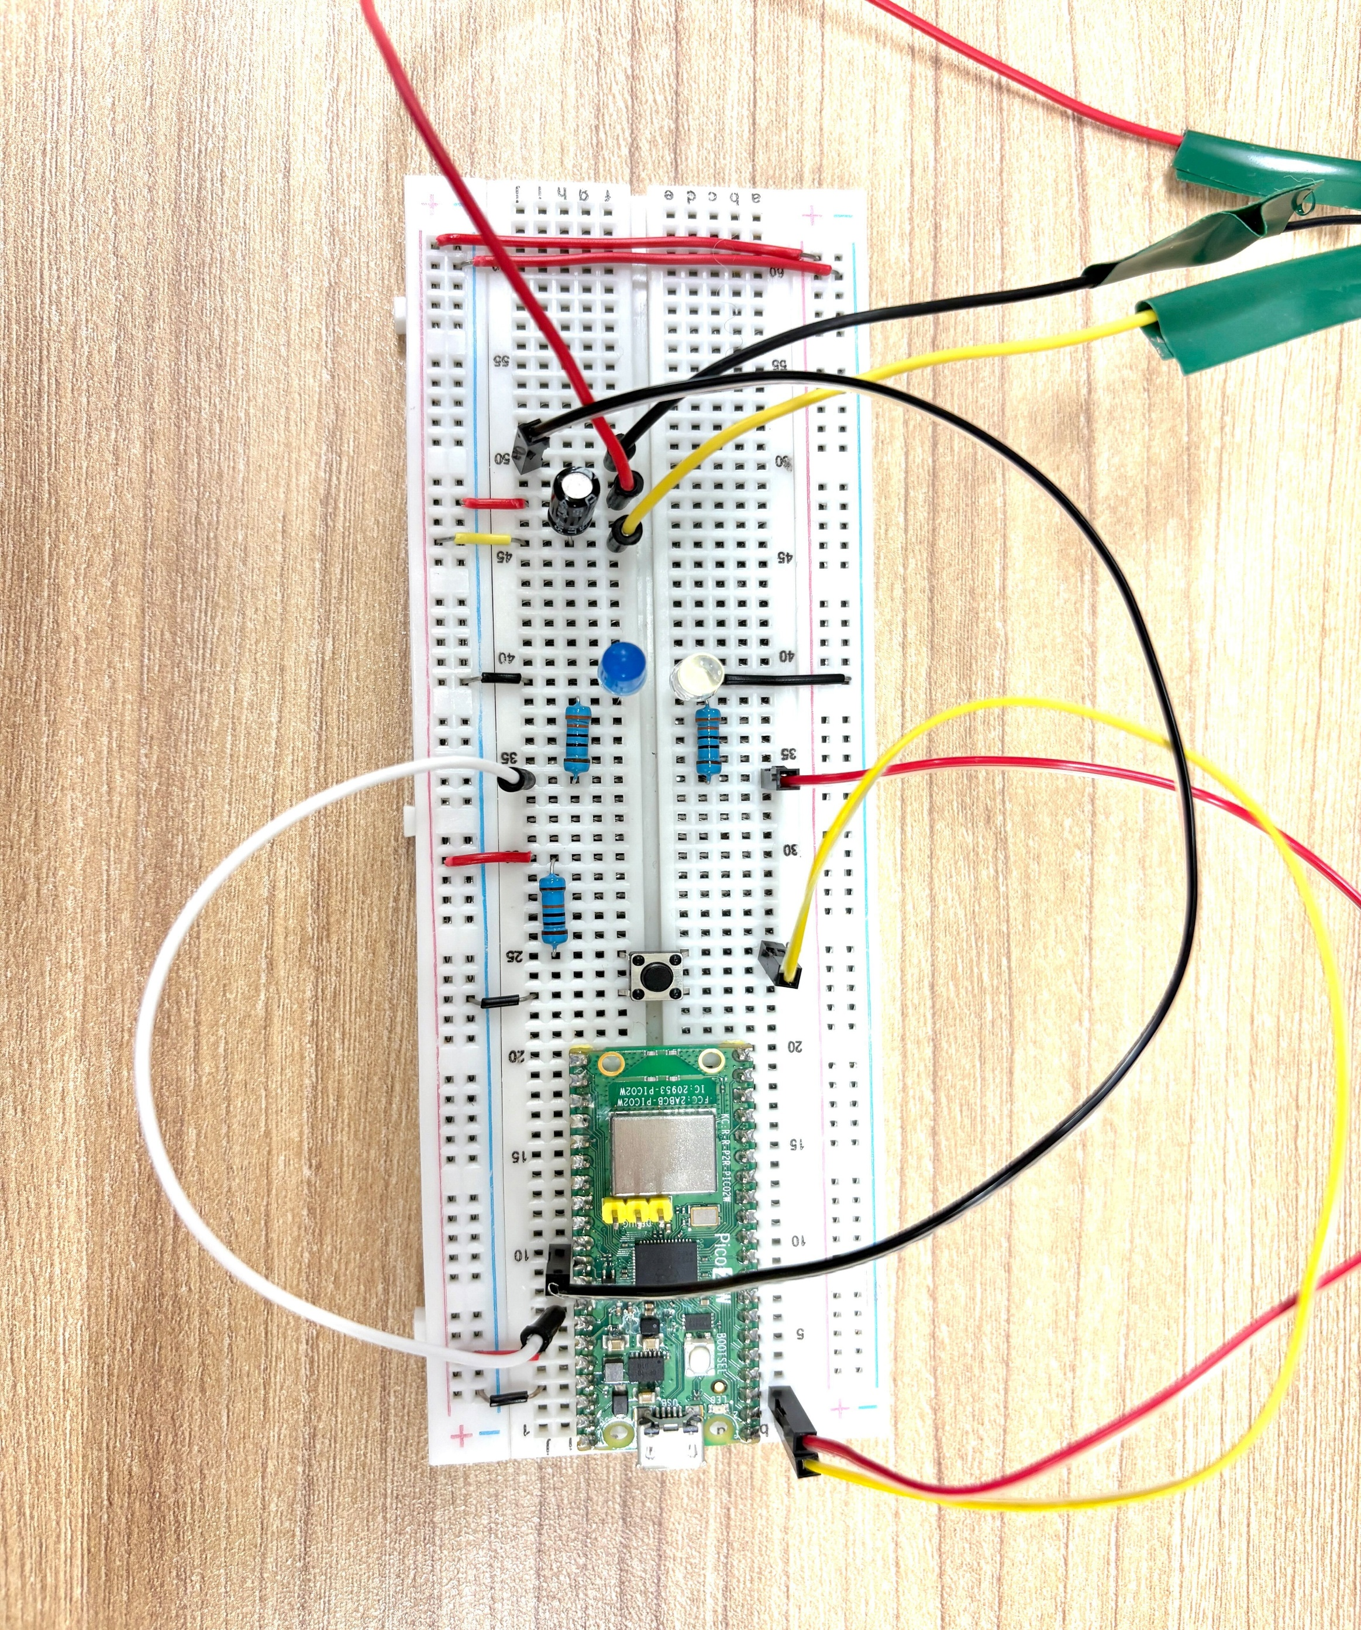
回路図

赤外線センサー
赤外線センサー

商品名 | SHARP 2Y0A21
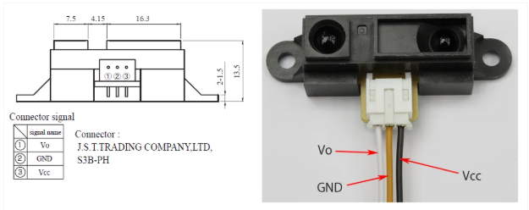
(信号)

回路
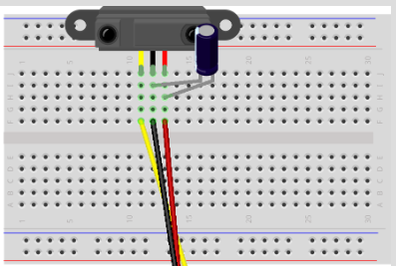

電解コンデンサー：耐圧10V以上、容量10μF
μF（マイクロファラッド）

電解コンデンサーは、電源のノイズを消して「平滑化」する役目がある

コンデンサー
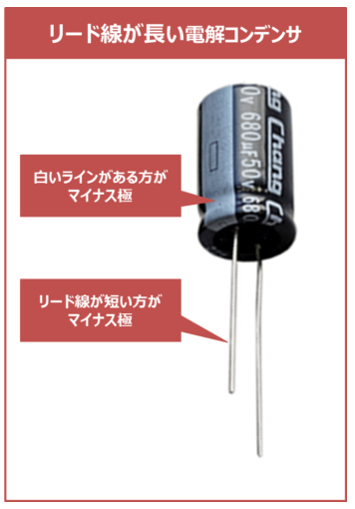
コンデンサー

スイッチボタン
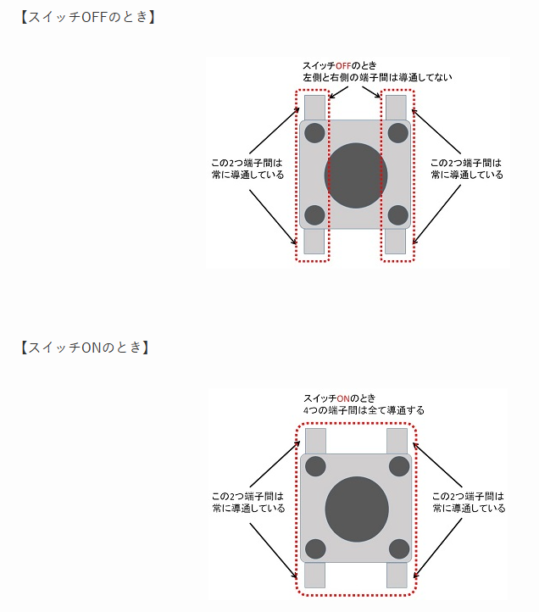
タクトスイッチ

ラズパイPicoW
ラズパイPicoW
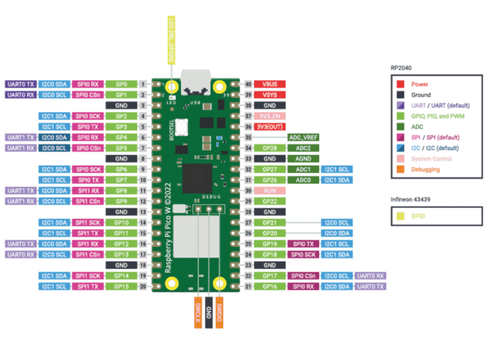

VBUS | USBで電源供給している場合にのみ5Vが供給される
VSYS | 電源供給する為のPIN

